Plantilla
Ficha de catalogación para los recursos educativos publicados en EducaTico -Versión 2- Notas: Cada campo cuenta con una guía para su mejor comprensión, además, se incluyen hojas o pestañas con las categorías de los campos solicitados.
Título | Descripción breve (50 caracteres) | Autor | Materia | Nivel | Usuario | Idioma | Derechos de uso | Tipo de contenido | Tipo de recurso educativo | Temática | Links a recurso externo | Imagen portada | Palabras clave | Fecha de publicación | Recurso relacionado
Finanzas Personales y Familiares para la vida cotidiana | El Ministerio de Educación Pública en convenio con el Grupo financiero del Bac Credomatic, presentan una propuesta para abordar el programa de capacitación Financieras personales y familiares para la vida cotidiana. Un serie de materiales al servicio de la comunidad educativa para trabajar los temas financieros actuales. | MEP:- Desarrollo-GESPRO: Luis Chacón Campos, Óscar Peréz Ramírez, Ana Araya Salazar, Patricia Hernández Conejo. | Todas | Todos | Todos | Español | Atribución - No comercial - Compartir igual (Licencia Creative Commons) | Link-Enlace | TC13 | Ciencias Sociales/Educación | https://recursos.mep.go.cr/2021/coleccion_gespro/ | 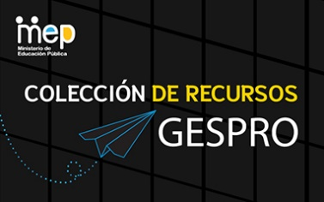 | recurso, apoyos, apoyo educativo, apps, app, multimedio, juegos, gamificación, pedagogía, GESPRO, recursos, profe en casa, juegos, sitios, multimedios, videos, juego, ayudas, pedagogía, Patricia Hernández Conejo, Luis Chacón Campos, Ana Araya Salazar, Oscar Perez Ramírez

